Sheet1
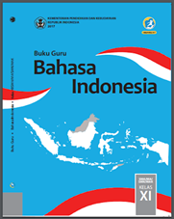
1 | bahasa indonesia | b.indo

